Formazioni 2 giornata
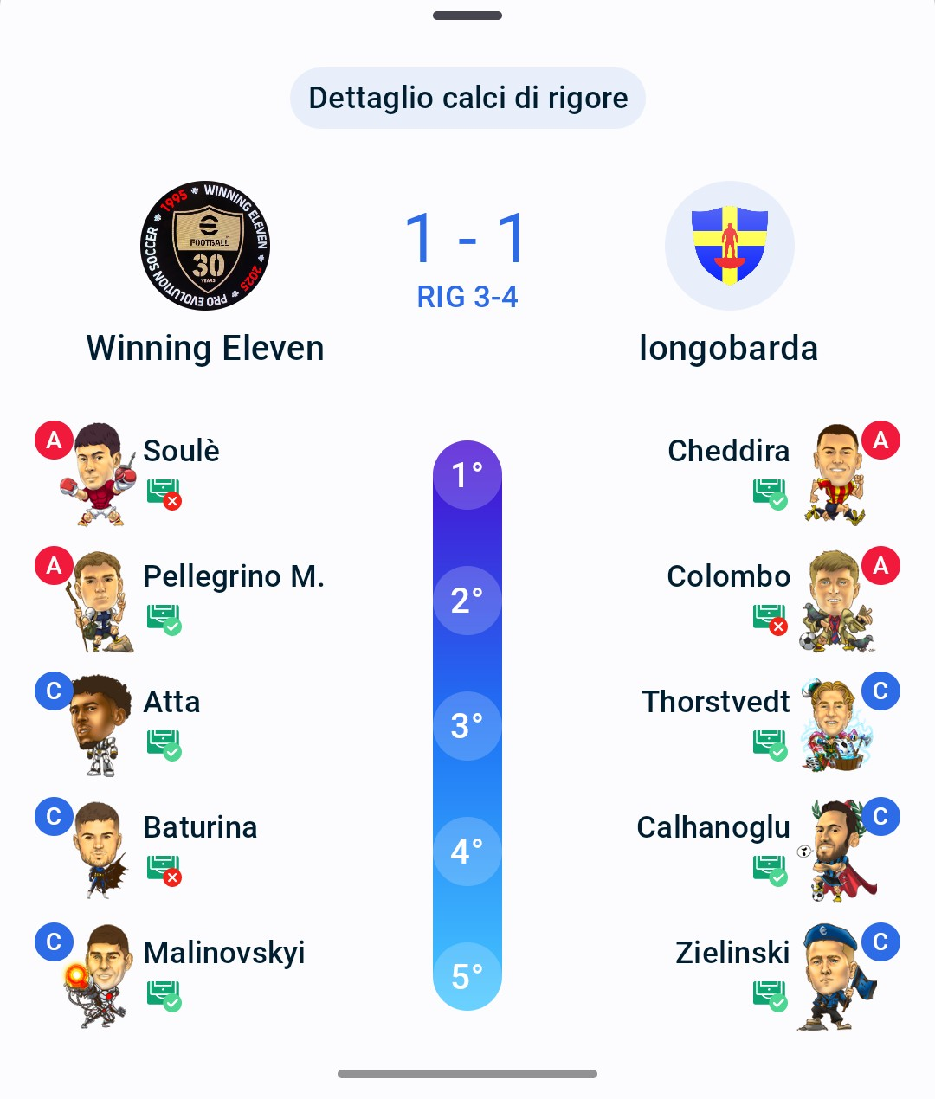
Formazioni SuperCup - Giornata 2
In verde i fantavoti che portano punteggio alla squadra

WINNING ELEVEN |  |  |  | 1-1 | LONGOBARDA
343 |  |  |  |  | 343 (352 dopo le sostituzioni)
P | Provedel | 5.5 | 3.5 |  | P | Skorupski | 6 | 5
D | Angori | 5.5 | 5.5 |  | D | Ehizibue | - | -
D | Bremer | 7 | 7 |  | D | Ostigard | 6.5 | 6.5
D | Zappacosta | 6.5 | 6.5 |  | D | Mancini | 6 | 5.5
C | Malinovskyi | 6 | 6 |  | C | Zielinski | 7 | 10.5
C | McTominay | - | - |  | C | Orsolini | - | -
C | Baturina | 5.5 | 5.5 |  | C | Calhanoglu | 6.5 | 6
C | Atta | 6 | 5.5 |  | C | Thorstvedt | 6 | 6
A | Scamacca | - | - |  | A | Colombo | 5.5 | 5.5
A | Pellegrino M. | 6.5 | 10.5 |  | A | Dallinga | - | -
A | Soulè | 5 | 5 |  | A | Cheddira | 6 | 6
Panchina |  |  |  |  | Panchina
P | Motta | - | - |  | P | Ravaglia F. | - | -
P | Furlanetto | - | - |  | P | Pessina Mas. | - | -
A | Zapata D. | 6.5 | 6.5 |  | C | Bernardeschi | 6.5 | 7.5
A | Morata | 5 | 4 |  | A | Cancellieri | - | -
C | Ondrejka | 6 | 6 |  | A | Ferguson E. | - | -
C | Tramoni M. | 5 | 5 |  | A | Gimenez | - | -
C | Zhegrova | - | - |  | C | Cristante | 6 | 6
D | Carlos Augusto | 6 | 6 |  | C | Gudmundsson A. | - | -
D | Walukiewicz | 6 | 6 |  | C | De Bruyne | - | -
D | Canestrelli | 6 | 6 |  | D | Mina | 5.5 | 5.5
TOTALE: 67,50 |  |  |  |  | D | Frese | - | -
Inserita via app il 11-02-2026 20:33:01 |  |  |  |  | D | Romagnoli | - | -
 |  |  |  |  | D | Valenti | 6 | 5.5
 |  |  |  |  | D | Obert | 6 | 6
 |  |  |  |  | TOTALE: 70,00
 |  |  |  |  | Inserita via app il 13-02-2026 20:23:54

